24.05
№ | наименование | производитель |  | цена | ссылка на тему | комментарий
1 | кардиган | акварель | 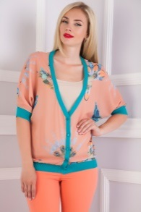 | 585 | http://www.nn.ru/community/pokupka/glavpristroi/?do=read&thread=31127540&topic_id=147525108
2 | платье | кардо |  | 1700 | http://www.nn.ru/community/pokupka/glavpristroi/?do=read&thread=31127560&topic_id=147525666#147525666
3 | босоножки | лемонти |  | 466 | http://www.nn.ru/community/pokupka/glavpristroi/?do=read&thread=30779570&topic_id=136412570
4 | юбка | дресс вуман |  | 456 | http://www.nn.ru/community/pokupka/glavpristroi/?do=read&thread=31015678&topic_id=143964604
5 | юбка | фрея | 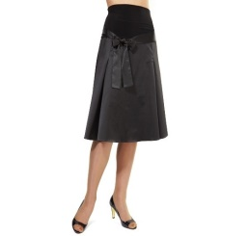 | 351 | http://www.nn.ru/community/pokupka/glavpristroi/?do=read&thread=31127536&topic_id=147524994
6 | брюки | концепт клаб |  | 616 | http://www.nn.ru/community/pokupka/glavpristroi/?do=read&thread=31127550&topic_id=147525354
7 | блуза | шегида | 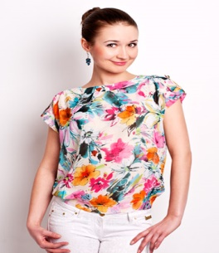 | 456 | http://www.nn.ru/community/pokupka/glavpristroi/?do=read&thread=31105368&topic_id=146816858
8 | кардиган | галатея | 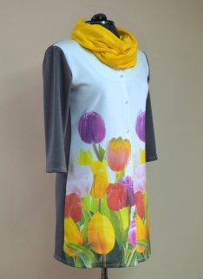 | 583.83 | http://www.nn.ru/community/pokupka/glavpristroi/?do=read&thread=31127416&topic_id=147521294
9 | юбка | серна | 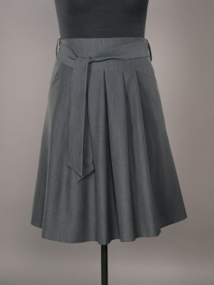 | 678.6 | http://www.nn.ru/community/pokupka/glavpristroi/?do=read&thread=31127400&topic_id=147520726
10 | туфли | турция | 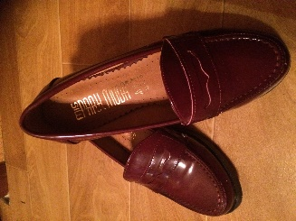 | 1431 | http://www.nn.ru/community/pokupka/glavpristroi/?do=read&thread=31094448&topic_id=146463658
11 | туника | акварель |  | 616 | http://www.nn.ru/community/pokupka/glavpristroi/?do=read&thread=31127524&topic_id=147524770
12 | платье | годдесс | 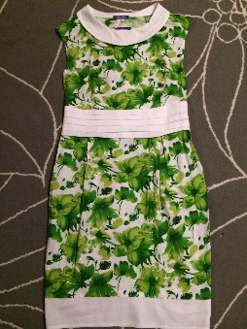 | 573 | http://www.nn.ru/community/pokupka/glavpristroi/?do=read&thread=31127464&topic_id=147522732
13 | юбка | эталина |  | 784 | http://www.nn.ru/community/pokupka/glavpristroi/?do=read&thread=31127390&topic_id=147520546
14 | слипоны | Baihe | 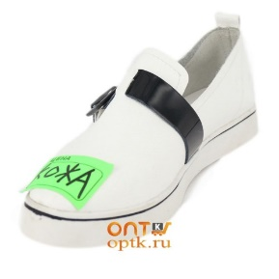 | 721 | http://www.nn.ru/community/pokupka/glavpristroi/?do=read&thread=31127452&topic_id=147522322
15 | платье | фактори фэшн |  | 1521 | http://www.nn.ru/community/pokupka/glavpristroi/?do=read&thread=31069720&topic_id=145661760
16 | платье | виаджио | 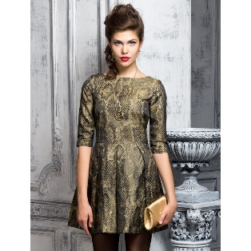 | 807 | http://www.nn.ru/community/pokupka/glavpristroi/?do=read&thread=31108148&topic_id=146903868
17 | брюки | мода-л |  | 242 | http://www.nn.ru/community/pokupka/glavpristroi/?do=read&thread=31108536&topic_id=146916992
18 | платье | лакост |  | 760 | http://www.nn.ru/community/pokupka/glavpristroi/?do=read&thread=31112366&topic_id=147044366 | пристроено
19 | трусы | шарманте |  | 690 | http://www.nn.ru/community/pokupka/glavpristroi/?do=read&thread=31118138&topic_id=147238152
20 | брюки | саваж | 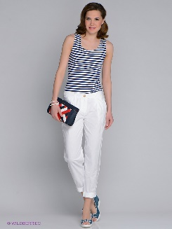 | 514 | http://www.nn.ru/community/pokupka/glavpristroi/?do=read&thread=31117470&topic_id=147215792
21 | юбка | виаджио | 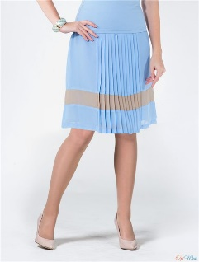 | 585 | http://www.nn.ru/community/pokupka/glavpristroi/?do=read&thread=31117518&topic_id=147217270
22 | шорты | мирелла соле |  | 468 | http://www.nn.ru/community/pokupka/glavpristroi/?do=read&thread=31117292&topic_id=147210670
23 | брюки | венка | 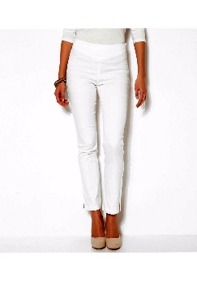 | 515 | http://www.nn.ru/community/pokupka/glavpristroi/?do=read&thread=31127586&topic_id=147526406#147526406
24 | шорты | квелле | 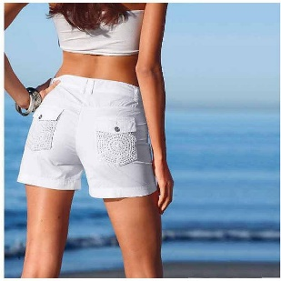 | 350 | http://www.nn.ru/community/pokupka/glavpristroi/?do=read&thread=31127622&topic_id=147527542#147527542

